Sheet1
产品 |  | 产品 |  |  | 产品

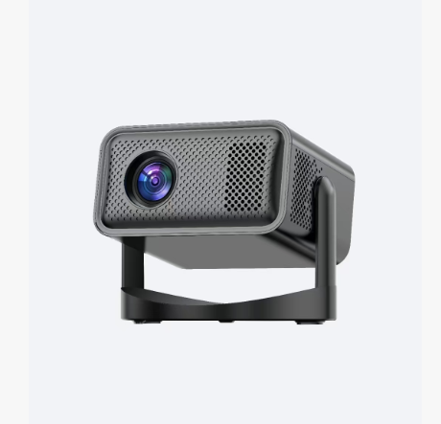
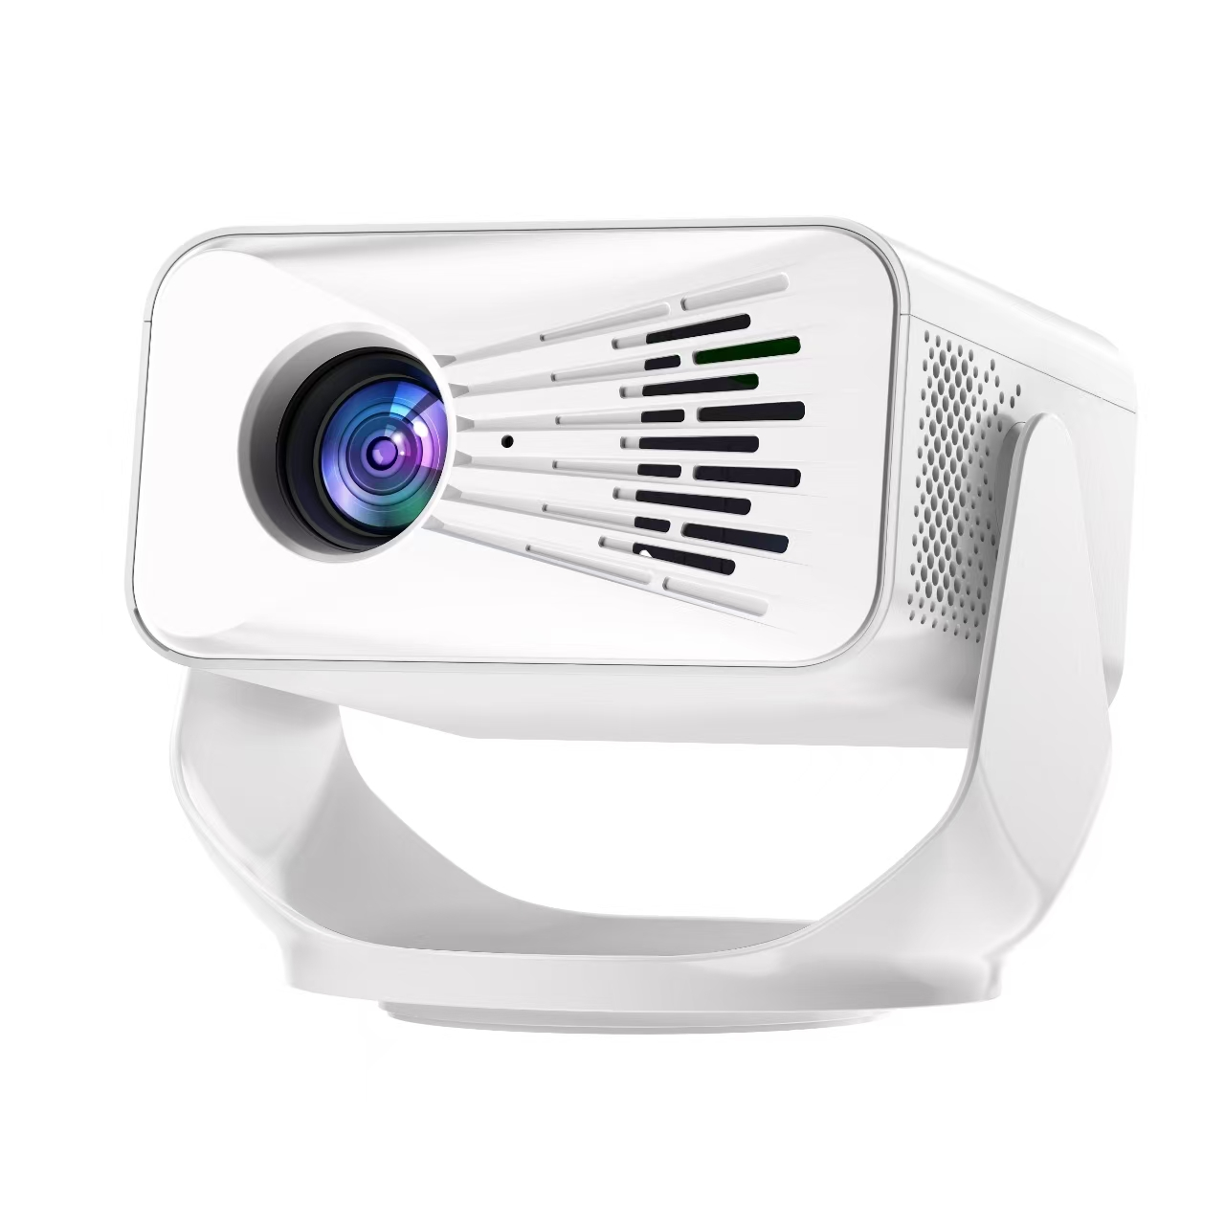
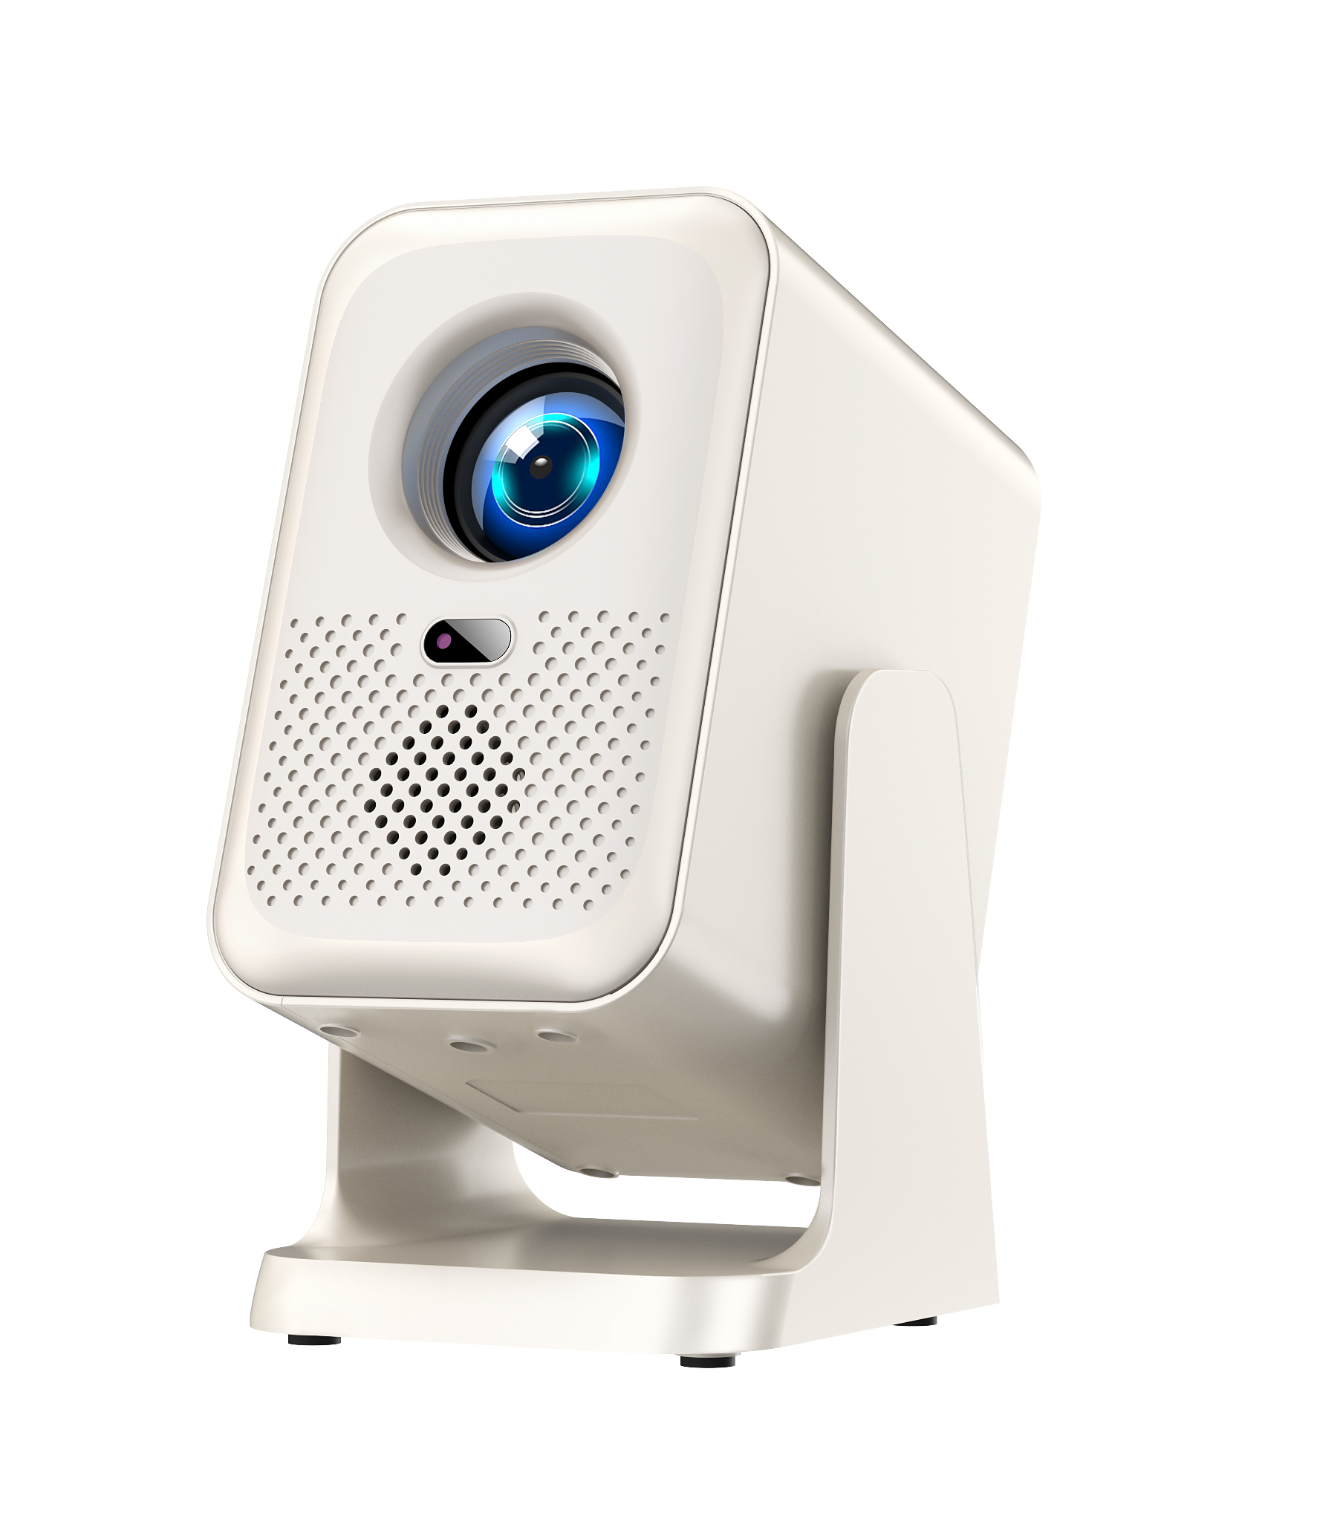

芯片 | 950S | 芯片 | 950S | 芯片 |  | 950S

亮度 | 110ANSI流明 | 亮度 | 150ANSI流明 | 亮度 |  | 170ANSI流明

屏参 | 600P-2.65寸 | 屏参 | 720P-2.69寸 | 屏参 |  | 720P-2.69寸

支持解码分辨率 | 1080P | 支持解码分辨率 | 1080P | 支持解码分辨率 |  | 1080P

WiFi模块 | 2.4g+5g | WiFi模块 | 2.4g+5g | WiFi模块 |  | 2.4g+5g

最佳尺寸 | 60-110寸 | 最佳尺寸 | 60-110寸 | 最佳尺寸 |  | 60-150寸

画面比例 | 16:09:00 | 画面比例 | 16:09:00 | 画面比例 |  | 16:09:00

投射比 | 1.4 | 投射比 | 1.4 | 投射比 |  | 1.2

调焦方式 | 电动对焦 | 调焦方式 | 电动对焦 | 调焦方式 |  | 电动对焦

喇叭 | 3W*1 | 喇叭 | 3W*1 | 喇叭 |  | 3W*1

USB接口 | 1 | USB接口 | 1 | USB接口 |  | 1

梯形 | 四点梯形 投天花板 | 梯形 | 四点梯形 投天花板 | 梯形 |  | 四点梯形 投天花板

投影方式 | 正投 侧投 吊装 | 投影方式 | 正投 侧投 吊装 | 投影方式 |  | 正投 侧投 吊装

系统内存 | 1g+8g | 系统内存 | 1g+8g | 系统内存 |  | 1g+8g

HDMI接口 | 1 | HDMI接口 | 1 | HDMI接口 |  | 1

电源规格 | 欧规 | 电源规格 | 欧规 | 电源规格 |  | 欧规

语言 | 俄语 | 语言 | 俄语 | 语言 |  | 俄语

